Case
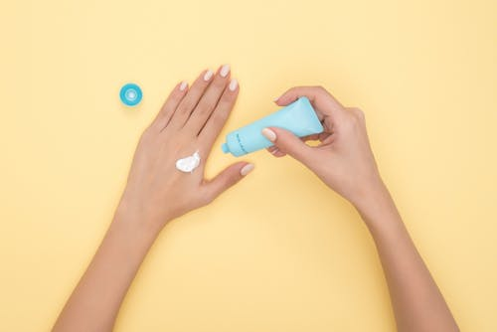
Case: Aumento do time de vendas

Com o objetivo de aumentar seu time de vendas, uma indústria de vendas diretas de cosméticos deseja identificar o perfil das pessoas que poderiam tornar-se consultores de seus produtos.
Seja Y o evento “tornar-se consultor” (1 = Sim e 0 = Não) e as variáveis explicativas:
Sexo: M (masculino) e F (feminino)
Idade: idade do cliente
Cidade: RJ ou SP

